Chi tiết địa chất
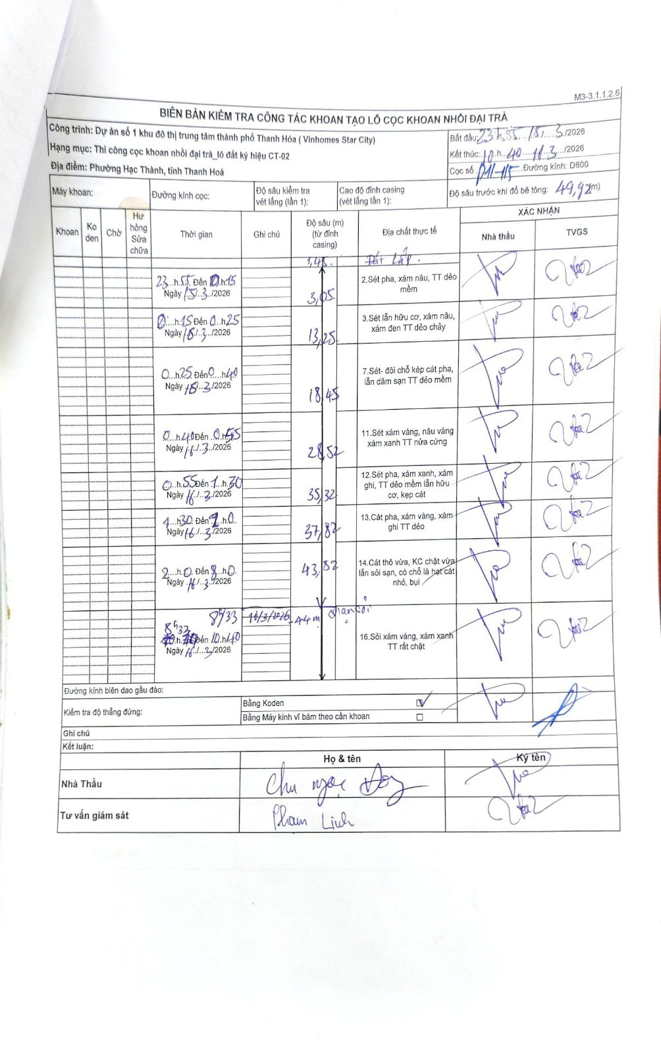
Dự án | Dự án số 1 khu đô thị trung tâm thành phố Thanh Hóa (Vinhomes Star City)
Hạng mục | Thi công cọc khoan nhồi đại trà_lô đất ký hiệu CT-02
Tên bộ phận | Phường Hạc Thành, tỉnh Thanh Hoá
Số hiệu cọc | P11-15
Biên bản số
Đường kính | D800
Bắt đầu thi công | 23:55 15/03/2026
Kết thúc thi công | 10:40 16/03/2026

Địa chất TT | Đường kính | Mô tả lớp thiết kế | Từ (h) | Đến (h) | Cao độ từ | Cao độ đến | T.Gian (h) | Dài (m) | V (m/h) | Ghi chú
1 | D800 | Đất Lấp | 23h55 15/03/2026 | 00h15 16/03/2026 | 0 | -1.45 | 0.33 | 1.45 | 4.35
2 | D800 | Sét pha, xám nâu, TT dẻo mềm | 00h15 16/03/2026 | 00h25 16/03/2026 | 0 | -1.6 | 0.17 | 1.6 | 9.6
3 | D800 | Sét lẫn hữu cơ, xám nâu, xám đen TT dẻo chảy | 00h25 16/03/2026 | 00h40 16/03/2026 | 0 | -10.2 | 0.25 | 10.2 | 40.8
4 | D800 | Sét- đổi chỗ kép cát pha, lẫn dăm sạn TT dẻo mềm | 00h40 16/03/2026 | 00h55 16/03/2026 | 0 | -5.2 | 0.25 | 5.2 | 20.8
5 | D800 | Sét xám vàng, nâu vàng xám xanh TT nửa cứng | 00h55 16/03/2026 | 01h30 16/03/2026 | 0 | -10.07 | 0.58 | 10.07 | 17.26
6 | D800 | Sét pha, xám xanh, xám ghi, TT dẻo mềm lẫn hữu cơ, kẹp cát | 01h30 16/03/2026 | 02h00 16/03/2026 | 0 | -6.8 | 0.5 | 6.8 | 13.6
7 | D800 | Cát pha, xám vàng, xám ghi TT dẻo | 02h00 16/03/2026 | 03h46 16/03/2026 | 0 | -2.5 | 1.77 | 2.5 | 1.42
8 | D800 | Cát thô vừa, KC chặt vừa lẫn sỏi sạn, có chỗ là hạt cát nhỏ, bụi | 03h46 16/03/2026 | 08h00 16/03/2026 | 0 | -6 | 4.23 | 6 | 1.42
9 | D800 | Sỏi xám vàng, xám xanh TT rất chặt | 08h33 16/03/2026 | 10h40 16/03/2026 | 0 | -6.1 | 2.12 | 6.1 | 2.88 | Chạm sỏi tại 44m

ẢNH BIÊN BẢN GỐC

